画面イメージ
画面イメージ

 | 所持祝福素材画面

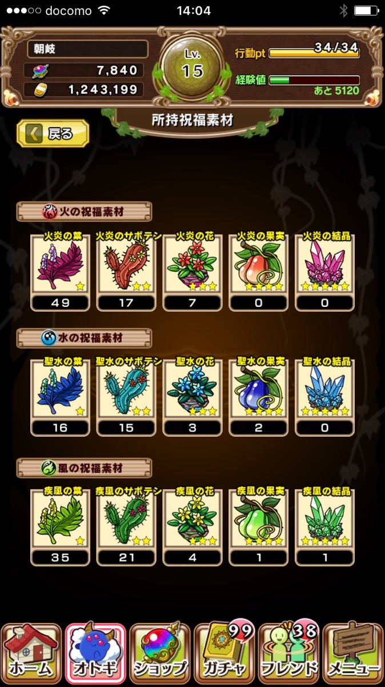
 |  |  |  |  | ①所持祝福素材画面
 |  |  |  |  |  | 現状実装されている画面

 |  | 祝福素材交換

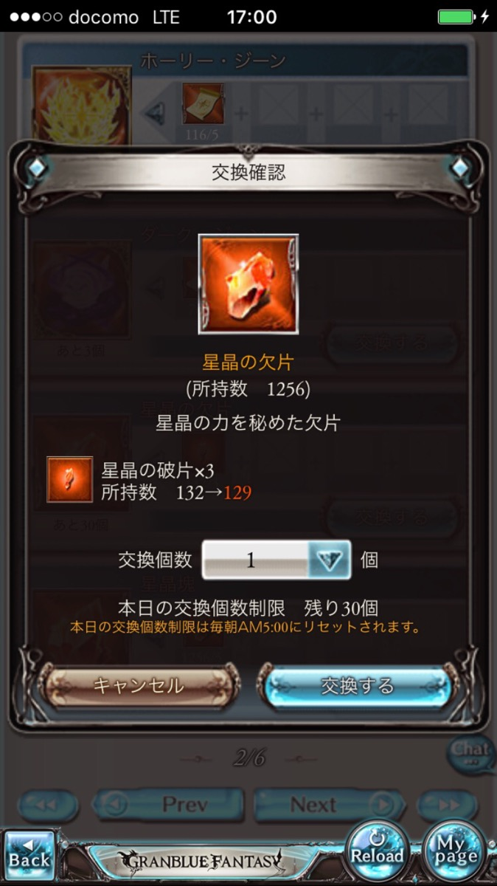
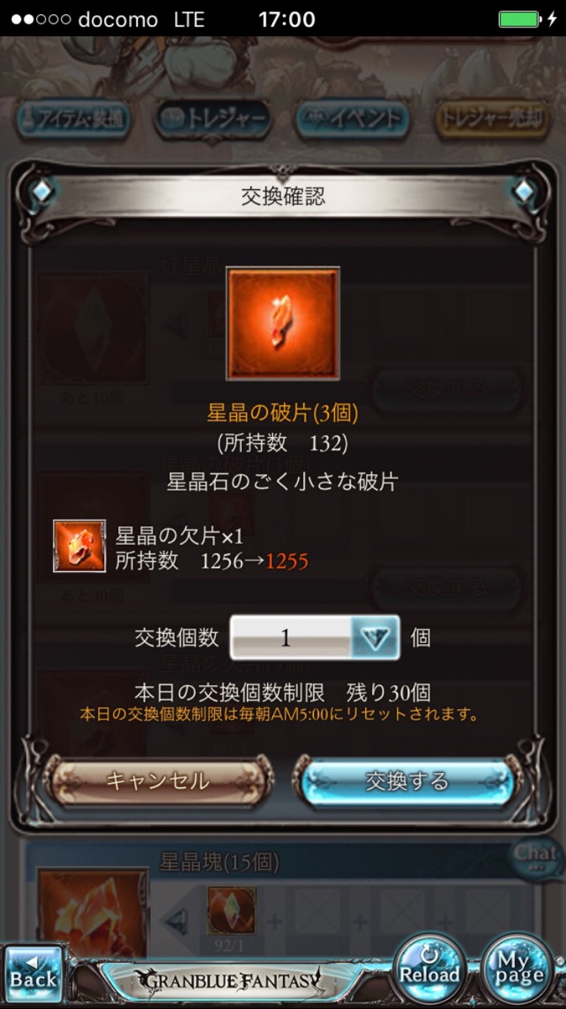
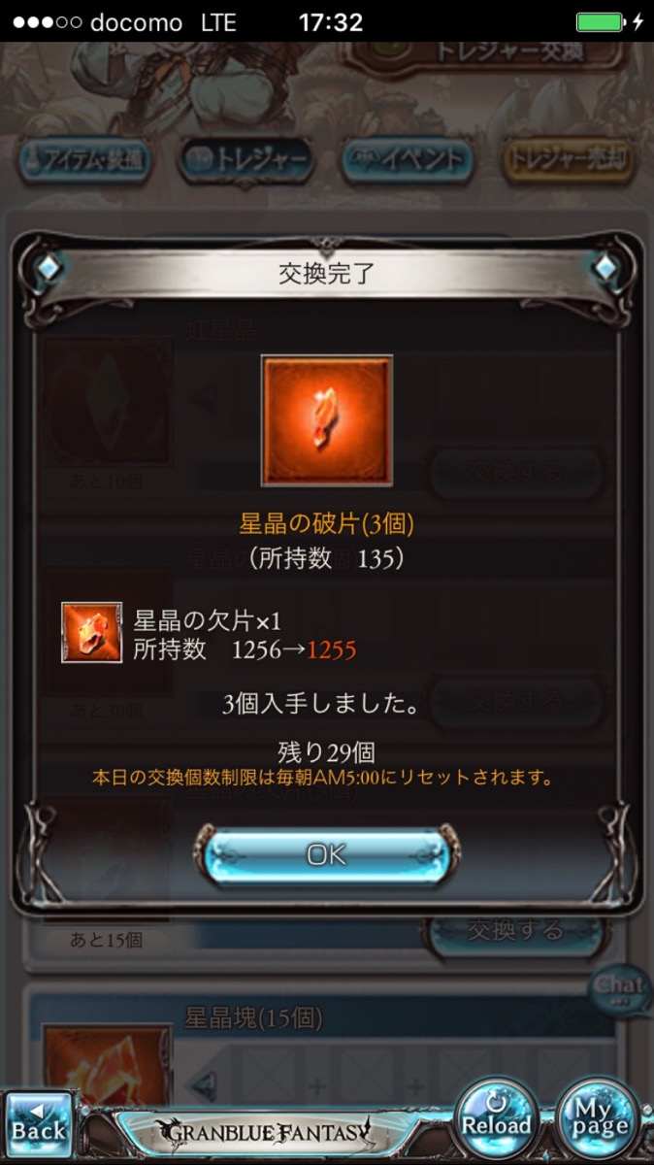
 |  |  |  |  |  | ①祝福素材交換ダイアログ
 |  |  |  |  |  |  | 所持祝福素材画面のアイコンをタップすると、そのアイテムを指定したダイアログが表示される

 |  |  |  |  |  | ②上位交換ボタン
 |  |  |  |  |  |  | 上位交換ボタンを押下すると、上位交換のダイアログが表示される

祝福素材交換
 |  |  |  |  |  | ③下位交換ボタン
 |  |  |  |  |  |  | 下位交換ボタンを押下すると、下位交換のダイアログが表示される

 |  |  |  |  |  | ④閉じるボタン
 |  |  |  |  |  |  | ボタンを押下すると、ダイアログが閉じる
火炎の果実
（所持数 999）

祝福素材の交換が可能です
上位交換は下位素材を上位素材に交換します
下位交換は上位素材を下位素材に交換します

上位交換
下位交換

閉じる

 |  |  | 上位素材交換

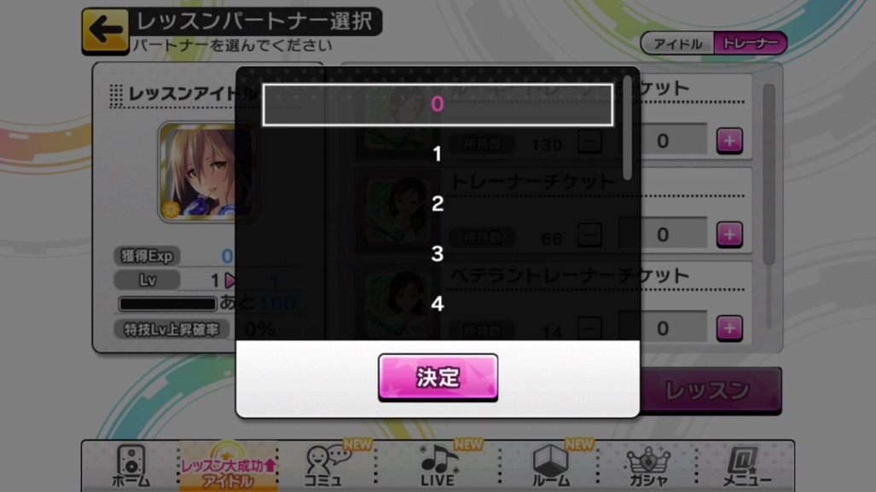
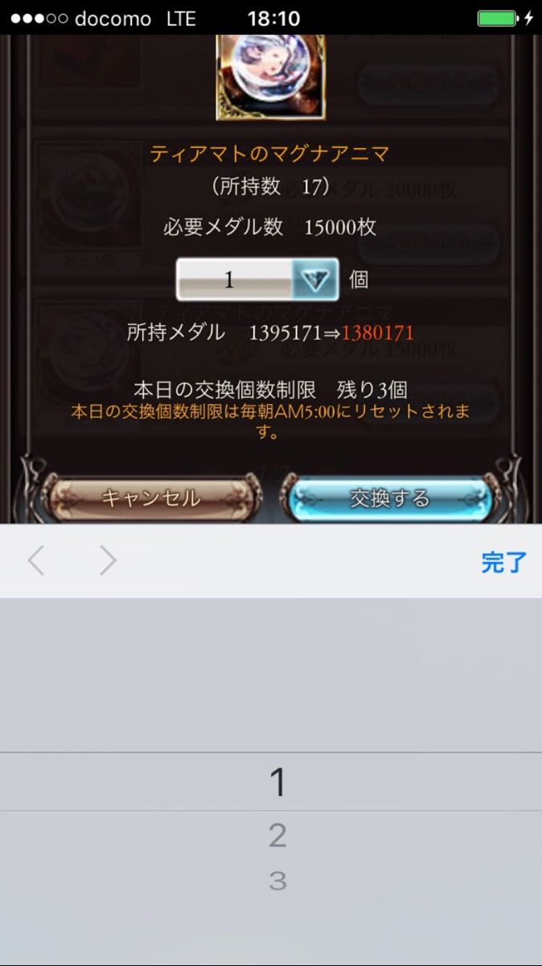
 |  |  |  | ▼上位交換確認ダイアログ
 |  |  |  |  |  |  | ①キャンセルボタン
 |  |  |  |  |  |  |  | ボタン押下で、祝福素材交換ダイアログに戻る。ダイアログ間での遷移が難しい場合は所持祝福素材画面に遷移する
 |  |  |  |  |  |  |  | 交換が不成立の状態で遷移する

上位素材交換確認
 |  |  |  |  |  |  | ②交換ボタン
 |  |  |  |  |  |  |  | ボタン押下で、上位交換完了ダイアログが表示される
 |  |  |  |  |  |  |  | 交換が成立した状態で遷移する



火炎の結晶
（所持数 0）


 |  |  |  |  |  |  | ③個数選択ダイアログ
 |  |  |  |  |  |  |  | 数字のボタンを押下で、個数選択ダイアログが表示される
 |  |  |  |  |  |  |  | 初期状態は1が選択されている
 |  |  |  |  |  |  |  | 個数選択ダイアログで選択した数値がここに表示される
火炎の果実×6
 |  |  |  |  |  |  |  | 左右の＋と－のボタンを押下すると、中心の数字が回数毎に変動する
所持数 999⇒993
1
＋
－
 |  |  |  |  |  |  | ※交換レート
 |  |  |  |  |  |  |  | 上位交換のレートは、下位素材6個で上位素材1個と交換が可能
本当によろしいですか？
キャンセル
交換する

 |  |  |  | ▼上位交換完了ダイアログ
 |  |  |  |  |  |  | ①OKボタン
 |  |  |  |  |  |  |  | ボタン押下で、ダイアログを閉じて、所持祝福素材画面に遷移する

上位素材交換完了

火炎の結晶
（所持数 1）

火炎の果実×6
所持数 999⇒993

1個入手しました

OK

 |  |  | 下位素材交換

 |  |  |  | ▼下位素材交換確認ダイアログ
 |  |  |  |  |  |  | ①キャンセルボタン
 |  |  |  |  |  |  |  | ボタン押下で、祝福素材交換ダイアログに戻る。ダイアログ間での遷移が難しい場合は所持祝福素材画面に遷移する
 |  |  |  |  |  |  |  | 交換が不成立の状態で遷移する

下位素材交換確認
 |  |  |  |  |  |  | ②交換ボタン
 |  |  |  |  |  |  |  | ボタン押下で、上位交換完了ダイアログが表示される
 |  |  |  |  |  |  |  | 交換が成立した状態で遷移する

 |  |  |  |  |  |  | ③個数選択ダイアログ
 |  |  |  |  |  |  |  | 数字のボタンを押下で、個数選択ダイアログが表示される
 |  |  |  |  |  |  |  | 初期状態は1が選択されている
火炎の花（3個）
（所持数 0）
 |  |  |  |  |  |  |  | 個数選択ダイアログで選択した数値がここに表示される
 |  |  |  |  |  |  |  | 左右の＋と－のボタンを押下すると、中心の数字が回数毎に変動する
火炎の果実×1
所持数 999⇒998
1
＋
－
 |  |  |  |  |  |  | ※交換レート
 |  |  |  |  |  |  |  | 下位交換のレートは、上位素材1個で下位素材3個と交換が可能
本当によろしいですか？

キャンセル
交換する

 |  |  |  | ▼下位素材交換完了ダイアログ
 |  |  |  |  |  |  | ①OKボタン
 |  |  |  |  |  |  |  | ボタン押下で、ダイアログを閉じて、所持祝福素材画面に遷移する

下位素材交換完了

火炎の花（3個）
（所持数 3）

火炎の果実×1
所持数 999⇒998

3個入手しました

OK

 |  |  |  | 個数選択ダイアログ

▼個数の数値一覧
1
2
3
4
5
6
7
8
9
10
15
20
25
30
35
40
45
50
75
100
150
200
250
300
400
500
600
700
800
900
999
 |  |  |  | ▼初期状態
 |  |  |  |  |  |  |  |  | ①個数の数値
 |  |  |  |  |  |  |  |  |  | 左の図を参照

 |  |  |  |  |  |  |  |  | ②個数選択ダイアログ
 |  |  |  |  |  |  |  |  |  | 左の図の数値が表示され、選択し、決定ボタンを押下すると、数値が適応される
 |  |  |  |  |  |  |  |  |  | 何個交換したいかの個数を選択するため、交換元のアイテムの交換レートをから最大数値を算出して表示する
上位素材交換確認
1
2
3
4
5
6
7
8
9
10

火炎の結晶
（所持数 0）

火炎の果実×6
所持数 999⇒993
1
＋
－

本当によろしいですか？
キャンセル
決定
交換する

 |  |  |  | ▼選択する数値を変更

上位素材交換確認
1
2
3
4
5
6
7
8
9
10

火炎の結晶
（所持数 0）

火炎の果実×6
所持数 999⇒993
1
＋
－

本当によろしいですか？
キャンセル
決定
交換する

画面遷移図
画面遷移図

祝福素材交換

火炎の果実
（所持数 999）

祝福素材の交換が可能です
上位交換は下位素材を上位素材に交換します
下位交換は上位素材を下位素材に交換します

上位交換
下位交換

閉じる

上位素材交換確認
下位素材交換確認

火炎の結晶
（所持数 0）
火炎の花（3個）
（所持数 0）
火炎の果実×6
所持数 999⇒993
火炎の果実×1
所持数 999⇒998
1
＋
－
1
＋
－
本当によろしいですか？
本当によろしいですか？
キャンセル
交換する
キャンセル
交換する

上位素材交換確認
1
2
3
4
5
6
7
8
9
10

火炎の結晶
（所持数 0）

火炎の果実×6
所持数 999⇒993
1
＋
－

本当によろしいですか？
キャンセル
決定
交換する

上位素材交換完了
下位素材交換完了

火炎の結晶
（所持数 1）
火炎の花（3個）
（所持数 3）
火炎の果実×6
所持数 999⇒993
火炎の果実×1
所持数 999⇒998

1個入手しました
3個入手しました

OK
OK

